Hoja1

NIT. 900,645,501-1
TEL 467 4072
Salida de Bodega. #A201130-1
Proyecto: 1977. Supervisor: Anthony Gonzalez .
Departamento: Arte . Responsable: Cristina Sarmiento.
Fecha: Lun. 30/Noviembre/2020
No. | IMAGEN | DESCRIPCION | ESTADO | # | VALOR | ANOTACIONES
1 | 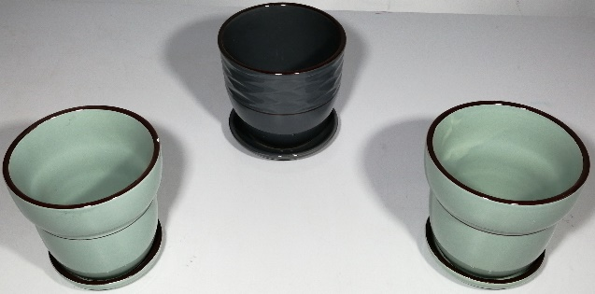 | Materas de porcelana | Bueno | 3 | $ 45,000 | -
2 |  | Cuadros | Bueno | 2 | $ 100,000 | -
3 | 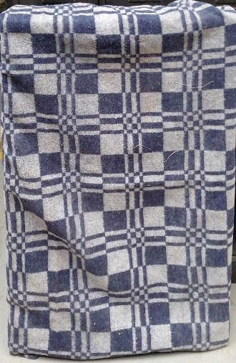 | Manta | Bueno | 1 | $ 30,000 | -
4 | 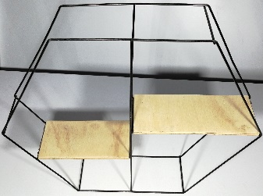 | Repisa de mesa | Bueno | 1 | $ 40,000 | -
5 | 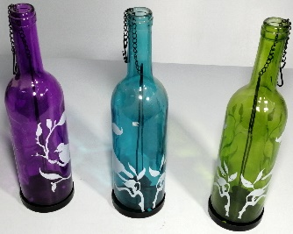 | Botellas adornos | Perfecto | 3 | $ 45,000 | -
6 |  | Adorno | Bueno | 1 | $ 30,000 | -
7 |  | Canasta | Perfecto | 1 | $ 30,000 | -
8 |  | Adornos | Perfecto | 2 | $ 20,000 | -
9 | 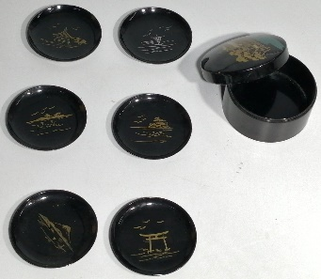 | Portavasos | Perfecto | 7 | $ 90,000 | 6Portavasos. 1Estuche.
10 | 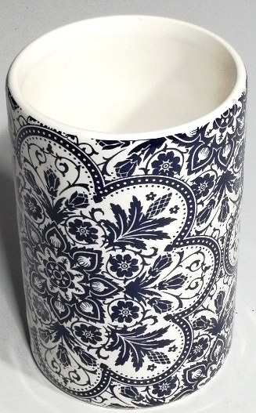 | Porta velas | Perfecto | 1 | $ 20,000 | -
11 |  | Jarron | Perfecto | 1 | $ 15,000 | -
12 | 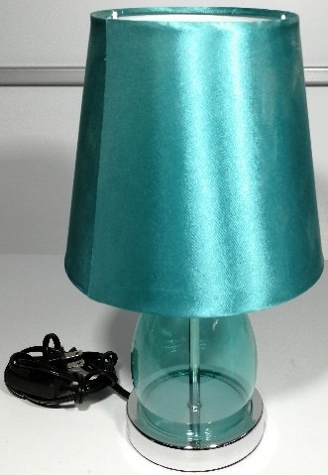 | Lampara de mesa | Perfecto | 1 | $ 60,000 | -
13 |  | Cuadro | Bueno | 1 | $ 60,000 | -
14 |  | Cuadro | Bueno | 1 | $ 60,000 | -
15 |  | Cuadro | Bueno | 1 | $ 60,000 | -
16 | 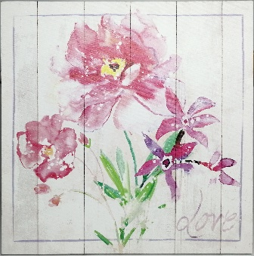 | Cuadro | Perfecto | 1 | $ 30,000 | -
17 |  | Cuadro | Perfecto | 1 | $ 30,000 | -
18 | 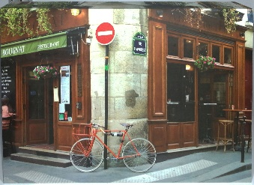 | Cuadro | Perfecto | 1 | $ 45,000 | -

Cantidad total de Articulos |  | Valorización total |  | Valor Alquiler
29 |  | $ 810,000 |  | $ 81,000

